クラス一覧
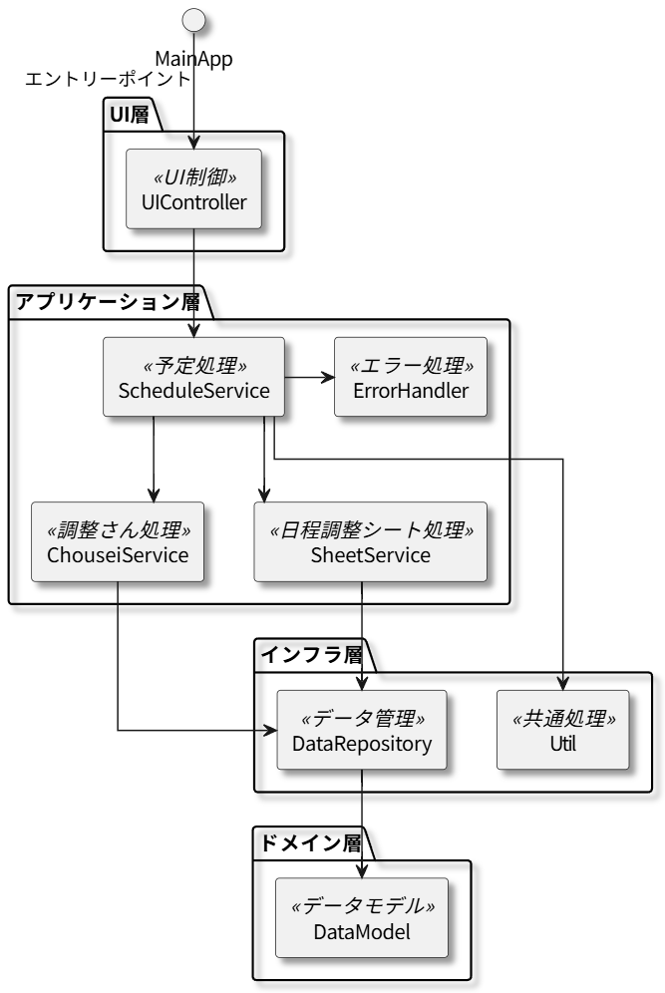
ID | 論理名 | 物理名 | 説明
1 | エントリーポイント | MainApp | エントリーポイント
2 | UI制御 | UIController | UIの入力と更新、表示を担当
3 | 予定処理 | ScheduleService | 予定データの処理用、予定一覧、予約一覧、ブッキングチェックなどを担当
4 | 調整さん処理 | ChouseiService | 調整さんのデータの取得や整形の処理を担当
5 | 日程調整シート処理 | SheetService | 日程調整シートの取得や整形の処理を担当
6 | データアクセス | DataRepository | データの読み込み、保存を担当
7 | データモデル | DataModel | データモデルを担当
8 | エラー処理 | ErrorHandler | エラー処理などを担当
9 | 共通処理 | Util | 共通処理を担当

